CABLU SAPA
 |  | Furnizor: MAGNUM HEATING SRL Reg. com: J40/8589/2014 CIF: RO33404978 Adresa: Intr. Invingatorilor nr. 27A, Bucuresti, Jud. sector 3 IBAN : RO56INGB0000999915150915 Banca: ING BANK NV Capital social: 210
Oferta nr. 802 / 01.04.2026

Catre:
In atentia: D-lui
Telefon:
Email:
Localitate:
Buna ziua, |  |  |  |  |  | Suprafata totala [m²]
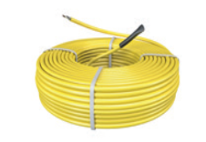
Va multumim pentru cererea de oferta si va prezentam mai jos propunerea noastra pentru sistemul de incalzire prin pardoseala Magnum Heating - Olanda. |  |  |  |  |  | 0.00
 |  |  | Tip cablu |  | 10W/ml
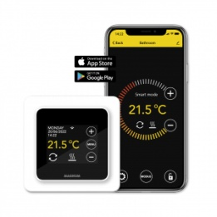
 |  |  | Tip cablu | x | 17W/ml
 |  |  | Tip cablu |  | 20W/ml

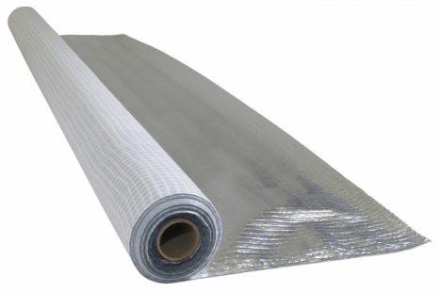
 | 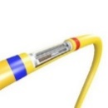 |  |  |  |  |  |  |  | F32 |  | C16 |  | MRC |  | MTH811 | S-Control
 |  |  |  |  | ET-44
Materiale incalzire electrica prin pardoseala

Nr. | Cod | Descriere | UM | Cant | Pret unitar | Pret total
Crt. |  |  |  |  | [EUR fara TVA] | [EUR fara TVA] |  |  |  |  |  |  |  |  |  |  | Necesar total
Cablu incalzire pardoseala - 20 W/ml, 5 mm grosime montaj adeziv/sapa |  |  |  |  |  |  | 0 |  |  |  |  |  |  |  |  |  | [W]
 | 140301 | MAGNUM Cable 300 W - 15 m | buc. | 0 | 29.00 | 0.00 | 0 |  |  |  |  |  |  |  |  |  | 0
 | 140501 | MAGNUM Cable 500 W - 25 m | buc. | 0 | 42.00 | 0.00 | 0 |  |  |  |  |  |  |  |  |  | 0
 | 141001 | MAGNUM Cable 1000 W - 50 m | buc. | 0 | 85.00 | 0.00 | 0 |  |  |  |  |  |  |  |  |  | 0
 | 141201 | MAGNUM Cable 1200 W - 60 m | buc. | 0 | 104.00 | 0.00 | 0 |  |  |  |  |  |  |  |  |  | 0
 | 141601 | MAGNUM Cable 1600 W - 80 m | buc. | 0 | 145.00 | 0.00 | 0 |  |  |  |  |  |  |  |  |  | 0
 | 141801 | MAGNUM Cable 1800 W - 90 m | buc. | 0 | 163.00 | 0.00 | 0 |  |  |  |  |  |  |  |  |  | 0
 | 142001 | MAGNUM Cable 2000 W - 100 m | buc. | 0 | 182.00 | 0.00 | 0 |  |  |  |  |  |  |  |  |  | 0
 | 142401 | MAGNUM Cable 2400 W - 120 m | buc. | 0 | 222.00 | 0.00 | 0 |  |  |  |  |  |  |  |  |  | 0
 | 142801 | MAGNUM Cable 2800 W - 140 m | buc. | 0 | 265.00 | 0.00 | 0 |  |  |  |  |  |  |  |  |  | 0
 | 143201 | MAGNUM Cable 3200 W - 160 m | buc. | 0 | 313.00 | 0.00 | 0 |  |  |  |  |  |  |  |  |  | 0
Cablu incalzire pardoseala - 17 W/ml 7 mm grosime, montaj sapa |  |  |  |  |  |  | 0
 | 120300 | MAGNUM Cable 300 W - 17,6 m | buc. | 0 | 44.00 | 0.00 | 0 |  |  |  |  |  |  |  |  |  | 0
 | 120500 | MAGNUM Cable 500 W - 29,4 m | buc. | 0 | 65.00 | 0.00 | 0 |  |  |  |  |  |  |  |  |  | 0
 | 120700 | MAGNUM Cable 700 W - 41,2 m | buc. | 0 | 79.00 | 0.00 | 0 |  |  |  |  |  |  |  |  |  | 0
 | 121000 | MAGNUM Cable 1000 W - 58,8 m | buc. | 0 | 112.00 | 0.00 | 0 |  |  |  |  |  |  |  |  |  | 0
 | 121250 | MAGNUM Cable 1250 W - 73,5 m | buc. | 0 | 141.00 | 0.00 | 0 |  |  |  |  |  |  |  |  |  | 0
 | 121501 | MAGNUM Cable 1500 W - 88,2 m | buc. | 0 | 176.00 | 0.00 | 0 |  |  |  |  |  |  |  |  |  | 0
 | 121700 | MAGNUM Cable 1700 W - 100 m | buc. | 0 | 187.00 | 0.00 | 0 |  |  |  |  |  |  |  |  |  | 0
 | 122100 | MAGNUM Cable 2100 W - 123,5 m | buc. | 0 | 233.00 | 0.00 | 0 |  |  |  |  |  |  |  |  |  | 0
 | 122600 | MAGNUM Cable 2600 W - 152,9 m | buc. | 0 | 280.00 | 0.00 | 0 |  |  |  |  |  |  |  |  |  | 0
 | 122900 | MAGNUM Cable 2900 W - 170,6 m | buc. | 0 | 310.00 | 0.00 | 0 |  |  |  |  |  |  |  |  |  | 0
 | 123200 | MAGNUM Cable 3300 W - 194,1 m | buc. | 0 | 355.00 | 0.00 | 0 |  |  |  |  |  |  |  |  |  | 0
Cablu incalzire pardoseala - 10 W/ml, 7 mm grosime, montaj sapa |  |  |  |  |  |  | 0
 | 120107 | Cablu incalzire in pardoseala 100 W - 10 m | buc. | 0 | 34.00 | 0.00 | 0 |  |  |  |  |  |  |  |  |  | 0
 | 120207 | Cablu incalzire in pardoseala 200 W - 20 m | buc. | 0 | 48.00 | 0.00 | 0 |  |  |  |  |  |  |  |  |  | 0
 | 120307 | Cablu incalzire in pardoseala 300 W - 30 m | buc. | 0 | 64.00 | 0.00 | 0 |  |  |  |  |  |  |  |  |  | 0
 | 120407 | Cablu incalzire in pardoseala 400 W - 40 m | buc. | 0 | 79.00 | 0.00 | 0 |  |  |  |  |  |  |  |  |  | 0
 | 120607 | Cablu incalzire in pardoseala 600 W - 60 m | buc. | 0 | 114.00 | 0.00 | 0 |  |  |  |  |  |  |  |  |  | 0
 | 120807 | Cablu incalzire in pardoseala 800 W - 80 m | buc. | 0 | 149.00 | 0.00 | 0 |  |  |  |  |  |  |  |  |  | 0
 | 121007 | Cablu incalzire in pardoseala 1000 W - 100 m | buc. | 0 | 181.00 | 0.00 | 0 |  |  |  |  |  |  |  |  |  | 0
 | 121207 | Cablu incalzire in pardoseala 1200 W - 120 m | buc. | 0 | 233.00 | 0.00 | 0 |  |  |  |  |  |  |  |  |  | 0
 | 121507 | Cablu incalzire in pardoseala 1500 W - 150 m | buc. | 0 | 277.00 | 0.00 | 0 |  |  |  |  |  |  |  |  |  | 0
 | 121907 | Cablu incalzire in pardoseala 1900 W - 190 m | buc. | 0 | 339.00 | 0.00 | 0 |  |  |  |  |  |  |  |  |  | 0
Termostate si accesorii pentru incalzirea electrica prin pardoseala |  |  |  |  |  |  | 0 |  |  |  |  |  |  |  |  |  | 0
 | 825100 | Cronotermostat MAGNUM MRC - WiFi Control, cu senzor pardoseala inclus (google assistant) | buc. | 0 | 102.00 | 0.00 | 0
 | 825880 | Cronotermostat MAGNUM F32 - WiFi Control, cu senzor de pardoseala inclus (montaj in doza) | buc. | 0 | 92.00 | 0.00 | 0
 | 825870 | Cronotermostat C16 - WiFi Control , cu senzor de pardoseala inclus (montaj in doza) | buc. | 0 | 84.00 | 0.00 | 0
 | 825840 | Termostat ET-44 - WiIFi Control , cu senzor de pardoseala inclus (montaj in doza) | buc. | 0 | 45.00 | 0.00 | 0
 | 827000 | Termostat analogic S Control On/Off, cu senzor de pardoseala inclus (montaj in doza) | buc. | 0 | 25.00 | 0.00 | 0
 | 838101 | Termostat analogic MTH 811, cu senzor de pardoseala inclus, 16 A/230 V (montaj aparent) | buc. | 0 | 26.00 | 0.00 | 0
 | 860199 | Senzor de pardoseala ETF-144 | buc. | 0 | 13.00 | 0.00 | 0
 | 92252 | Izolatie Isorol 3 mm, 20 m x 1.2 m (24 mp) cu folie aluminiu | rola | 0 | 71.00 | 0.00 | 0
 | W90100 | Folie reflectorizanta aluminiu 20 m x 1.5 m (30 mp) | rola | 0 | 50.00 | 0.00 | 0
 | W90101 | Folie reflectorizanta aluminiu 50 m x 1.5 m (75 mp) | rola | 0 | 119.00 | 0.00 | 0
 | W91111 | Banda perimetrala 15 cm x 8 mm (25 m) | rola | 0 | 11.00 | 0.00 | 0
 | W92055 | Banda perimetrala 10 cm x 5 mm (25 m) | rola | 0 | 6.00 | 0.00 | 0
 | 720310 | Banda metalica fixare cablu 10 m - optional | rola | 0 | 17.00 | 0.00 | 0
 | 720200 | Banda scotch aluminiu MAGNUM - 22.5 m x 5 cm | rola | 0 | 5.00 | 0.00 | 0
TOTAL OFERTA [EUR fara TVA] |  |  |  |  |  | 0.00
5% | REDUCERE PENTRU PLATA IN AVANS [EUR fara TVA] |  |  |  |  | 0.00
TOTAL OFERTA cu REDUCERE [EUR cu TVA] |  |  |  |  |  | 0.00

https://www.youtube.com/watch?v=sQn3_4sojD8

Nota:
1. Oferta prezentata este estimativa si nu tine loc de proiect. Aceasta se poate modifica in functie de situatia reala sau in functie de calculul din proiect.
2. Termostatele WiFi permit programarea si controlul WiFi de la distanta prin aplicatie de pe smartphone.
3. Banda metalica este optionala - cablul se poate monta si pe plasa de armare sapa.
4. Puterea instalata minima necesara pentru sistemul de incalzire in [ kW ] = |  |  | 0.0

Producator Magnum Heating Olanda: http://www.magnumheating.com/
Garantie:10 ani cablu, 2 ani automatizare.
Valabilitate oferta: 3 luni
Livrare din stoc. Reperele care nu sunt pe stoc, se vor livra in maxim 7 zile lucratoare de la data comenzii.

 | SC Magnum Heating SRL

 | www.magnumheating.ro
 |  |  |  |  |  |  |  |  |  |  | DOAR CONFORT TERMIC |  |  |  |  | SURSA UNICA
 |  |  |  |  |  |  |  |  |  |  | 10W/ml |  |  |  |  | 17W/ml |  |  |  |  | 20W/ml
 |  |  |  |  |  |  |  | parter | Denumire incapere | Suprf. incapare | Necesar incapere 80W/mp | Necesar incapere 95W/mp | Putere cablu 1 10W/ml [W] | Putere cablu 2 10W/ml [W] | Putere cablu 3 10W/ml [W] | Necesar incapere 135W/mp | Necesar incapere 150W/mp | Putere cablu 1 17W/ml [W] | Putere cablu 2 17W/ml [W] | Putere cablu 3 17W/ml [W] | Putere cablu 1 20W/ml [W] | Putere cablu 2 20W/ml [W] | Putere cablu 3 20W/ml [W] | Termost. | Putere cablu 10W/ml [W] | Putere cablu 17W/ml [W] | Putere cablu 20W/ml [W]
 |  |  |  |  |  |  |  |  | living |  |  |  |  |  |  |  |  |  |  |  |  |  |  |  | 100 | 300 | 300
 |  |  |  |  |  |  |  |  | dining |  |  |  |  |  |  |  |  |  |  |  |  |  |  |  | 200 | 500 | 500
 |  |  |  |  |  |  |  |  | liv.+dining |  |  |  |  |  |  |  |  |  |  |  |  |  |  |  | 300 | 700 | 1000
 |  |  |  |  |  |  |  |  | bucatarie |  |  |  |  |  |  |  |  |  |  |  |  |  |  |  | 400 | 1000 | 1200
 |  |  |  |  |  |  |  |  | living |  |  |  |  |  |  |  |  |  |  |  |  |  |  |  | 600 | 1250 | 1600
 |  |  |  |  |  |  |  |  | hol |  |  |  |  |  |  |  |  |  |  |  |  |  |  |  | 800 | 1500 | 1800
 |  |  |  |  |  |  |  |  | CT |  |  |  |  |  |  |  |  |  |  |  |  |  |  |  | 1000 | 1700 | 2000
 |  |  |  |  |  |  |  | 0 | terasa |  |  |  |  |  |  |  |  |  |  |  |  |  |  |  | 1200 | 2100 | 2400
 |  |  |  |  |  |  |  | [mp] | baie |  |  |  |  |  |  |  |  |  |  |  |  |  |  |  | 1500 | 2600 | 2800
 |  |  |  |  |  |  |  |  | birou |  |  |  |  |  |  |  |  |  |  |  |  |  |  |  | 1900 | 2900 | 3200
 |  |  |  |  |  |  |  |  | dormitor |  |  |  |  |  |  |  |  |  |  |  |  |  |  |  |  | 3300
 |  |  |  |  |  |  |  |  | dormitor
 |  |  |  |  |  |  |  |  | dormitor
 |  |  |  |  |  |  |  | etaj
 |  |  |  |  |  |  |  |  | hol |  |  |  |  |  |  |  |  |  |  |  |  |  |  |  | 100 | 300 | 300
 |  |  |  |  |  |  |  |  | casa sc. |  |  |  |  |  |  |  |  |  |  |  |  |  |  |  | 200 | 500 | 500
 |  |  |  |  |  |  |  |  | hol+scara |  |  |  |  |  |  |  |  |  |  |  |  |  |  |  | 300 | 700 | 1000
 |  |  |  |  |  |  |  |  | dormitor |  |  |  |  |  |  |  |  |  |  |  |  |  |  |  | 400 | 1000 | 1200
 |  |  |  |  |  |  |  |  | dormitor |  |  |  |  |  |  |  |  |  |  |  |  |  |  |  | 600 | 1250 | 1600
 |  |  |  |  |  |  |  | 0 | dormitor |  |  |  |  |  |  |  |  |  |  |  |  |  |  |  | 800 | 1500 | 1800
 |  |  |  |  |  |  |  | [mp] | dressing |  |  |  |  |  |  |  |  |  |  |  |  |  |  |  | 1000 | 1700 | 2000
 |  |  |  |  |  |  |  |  | dormitor |  |  |  |  |  |  |  |  |  |  |  |  |  |  |  | 1200 | 2100 | 2400
 |  |  |  |  |  |  |  |  | dormitor |  |  |  |  |  |  |  |  |  |  |  |  |  |  |  | 1500 | 2600 | 2800
 |  |  |  |  |  |  |  |  | dormitor |  |  |  |  |  |  |  |  |  |  |  |  |  |  |  | 1900 | 2900 | 3200
 |  |  |  |  |  |  |  |  | dormitor |  |  |  |  |  |  |  |  |  |  |  |  |  |  |  |  | 3300
 |  |  |  |  |  |  |  |  | TOTAL = | 0 | 0.00 | 0.00 |  |  |  | 0.00 | 0.00 |  |  |  |  |  |  | 0
 |  |  |  |  |  |  |  |  |  | [mp] | [KW] | [KW] |  |  |  | [KW] | [KW] |  |  |  |  |  |  | [buc.]

COV. GRESIE
 |  | Furnizor: MAGNUM HEATING SRL Reg. com: J40/8589/2014 CIF: RO33404978 Adresa: Intr. Invingatorilor nr. 27A, Bucuresti, Jud. sector 3 IBAN : RO56INGB0000999915150915 Banca: ING BANK NV Capital social: 210
Oferta nr. 802 / 01.04.2026

Catre:
In atentia: D-lui
Telefon:
Email:
Localitate:

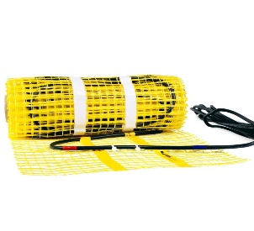
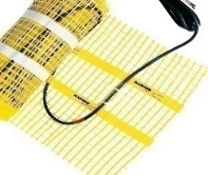
Buna ziua, |  |  |  |  |  | Suprafata totala [m²]
Va multumim pentru cererea de oferta si va prezentam mai jos propunerea noastra pentru sistemul de incalzire prin pardoseala Magnum Heating - Olanda |  |  |  |  |  | 0.00
 |  |  |  |  |  |  |  |  |  | 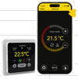
 |  |  |  |  |  |  |  |  | C16 |  | MRC 2 |  | F32 | MTH811 | S-Control
 |  |  |  |  |  | ET44
Materiale incalzire electrica prin pardoseala

Nr. | Cod | Descriere | UM | Cant. | Pret unitar | Pret total
Crt. |  |  |  |  | [EUR fara TVA] | [EUR fara TVA] |  |  |  |  | Necesar/ cabluri | Necesar total
Covor incalzire pardoseala 150 W/m² (50 cm latime), ~4mm grosime, montaj adeziv |  |  |  |  |  |  | 0 |  |  |  | [W] | [W]
 | 250201 | Covor incalzire in pardoseala 1 m² - 150 W | buc. | 0 | 33.00 | 0.00 | 0 |  |  |  | 0 | 0
 | 250301 | Covor incalzire in pardoseala 1,5 m² - 225 W | buc. | 0 | 41.00 | 0.00 | 0 |  |  |  | 0 | 0
 | 250401 | Covor incalzire in pardoseala 2 m² - 300 W | buc. | 0 | 49.00 | 0.00 | 0 |  |  |  | 0 | 0
 | 250501 | Covor incalzire in pardoseala 2,5 m² - 375 W | buc. | 0 | 56.00 | 0.00 | 0 |  |  |  | 0 | 0
 | 250601 | Covor incalzire in pardoseala 3 m² - 450 W | buc. | 0 | 64.00 | 0.00 | 0 |  |  |  | 0 | 0
 | 250701 | Covor incalzire in pardoseala 3,5 m² - 525 W | buc. | 0 | 73.00 | 0.00 | 0 |  |  |  | 0 | 0
 | 250801 | Covor incalzire in pardoseala 4 m² - 600 W | buc. | 0 | 82.00 | 0.00 | 0 |  |  |  | 0 | 0
 | 250901 | Covor incalzire in pardoseala 4,5 m² - 675 W | buc. | 0 | 88.00 | 0.00 | 0 |  |  |  | 0 | 0
 | 251001 | Covor incalzire in pardoseala 5 m² - 750 W | buc. | 0 | 94.00 | 0.00 | 0 |  |  |  | 0 | 0
 | 251201 | Covor incalzire in pardoseala 6 m² - 900 W | buc. | 0 | 117.00 | 0.00 | 0 |  |  |  | 0 | 0
 | 251401 | Covor incalzire in pardoseala 7 m² - 1050 W | buc. | 0 | 130.00 | 0.00 | 0 |  |  |  | 0 | 0
 | 251601 | Covor incalzire in pardoseala 8 m² - 1200 W | buc. | 0 | 157.00 | 0.00 | 0 |  |  |  | 0 | 0
 | 251801 | Covor incalzire in pardoseala 9 m² - 1350 W | buc. | 0 | 179.00 | 0.00 | 0 |  |  |  | 0 | 0
...
https://www.youtube.com/watch?v=HiadbKfJ80E&t=22s

Nota:
1. Oferta prezentata este estimativa si nu tine loc de proiect. Aceasta se poate modifica in functie de situatia reala sau in functie de calculul din proiect.
2. Termostatele WiFi permit programarea si controlul WiFi de la distanta prin aplicatie de pe smartphone.
3. Puterea instalata minima necesara pentru sistemul de incalzire in [ kW ] = |  |  | 0.00
Producator Magnum Heating Olanda: http://www.magnumheating.com/
Garantie:10 ani cablu, 2 ani automatizare.
Valabilitate oferta: 3 luni
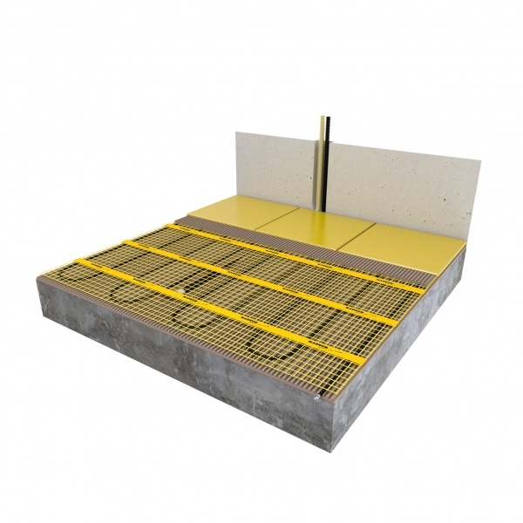
Livrare din stoc. Reperele care nu sunt pe stoc, se vor livra in maxim 7 zile lucratoare de la data comenzii.

 | SC Magnum Heating SRL

 | www.magnumheating.ro |  |  |  |  |  |  |  | COVORAS ADEZIV GRESIE
 |  |  |  |  |  |  |  |  | Denumire incapere | Suprf. incapere | Necesar mp. cov. incapere la 135W/mp | Suprf. cov. 1 catalog [mp]
 |  |  |  |  |  |  |  |  | living
 |  |  |  |  |  |  |  |  | dining
 |  |  |  |  |  |  |  |  | liv.+dining
 |  |  |  |  |  |  |  |  | bucatarie
 |  |  |  |  |  |  |  |  | living
 |  |  |  |  |  |  |  |  | hol
 |  |  |  |  |  |  |  | parter | vestibul
 |  |  |  |  |  |  |  | 0 | baie
 |  |  |  |  |  |  |  | [mp] | baie
 |  |  |  |  |  |  |  |  | dormitor
 |  |  |  |  |  |  |  |  | camera dr
 |  |  |  |  |  |  |  |  | camera mij
 |  |  |  |  |  |  |  |  | camera stg
...
 |  |  |  |  |  |  |  |  | hol
 |  |  |  |  |  |  |  |  | casa sc.
 |  |  |  |  |  |  |  |  | hol+scara
 |  |  |  |  |  |  |  |  | dormitor
 |  |  |  |  |  |  |  | etaj | dormitor
 |  |  |  |  |  |  |  | 0 | dormitor
...

COV. PARCHET
 |  | Furnizor: MAGNUM HEATING SRL Reg. com: J40/8589/2014 CIF: RO33404978 Adresa: Intr. Invingatorilor nr. 27A, Bucuresti, Jud. sector 3 IBAN : RO56INGB0000999915150915 Banca: ING BANK NV Capital social: 210
Oferta nr. 802 / 01.04.2026

Catre:
In atentia: D-lui
Telefon:
Email:
Localitate:Bucuresti

Buna ziua, |  |  |  |  |  | Suprafata totala [m²]
Va multumim pentru cererea de oferta si va prezentam mai jos propunerea noastra pentru sistemul de incalzire prin pardoseala Magnum Heating - Olanda |  |  |  |  |  | 0.00
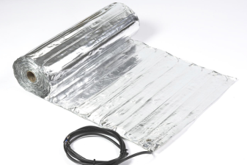
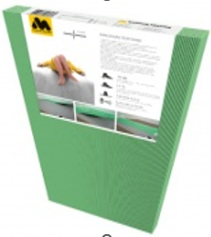
 |  | 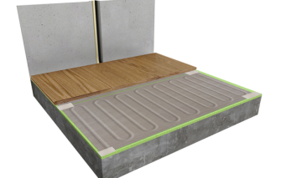
 |  |  |  |  | ET44 |  |  | MRC 2 | F32
Materiale incalzire electrica prin pardoseala

Nr. | Cod | Descriere | UM | Cant. | Pret unitar | Pret total
Crt. |  |  |  |  | [EUR fara TVA] | [EUR fara TVA]
Covor incalzire pardoseala aluminiu parchet 140 W/m² (50 cm latime), 3 mm grosime |  |  |  |  |  |  | 0
 | 340101 | Covor incalzire in pardoseala aluminiu 1 m² - 140 W | buc. | 0 | 36.00 | 0.00 | 0
 | 340201 | Covor incalzire in pardoseala aluminiu 2 m² - 280 W | buc. | 0 | 60.00 | 0.00 | 0
 | 340301 | Covor incalzire in pardoseala aluminiu 3 m² - 420 W | buc. | 0 | 84.00 | 0.00 | 0
 | 340401 | Covor incalzire in pardoseala aluminiu 4 m² - 560 W | buc. | 0 | 110.00 | 0.00 | 0
 | 340501 | Covor incalzire in pardoseala aluminiu 5 m² - 700 W | buc. | 0 | 131.00 | 0.00 | 0
...

FILM PARCHET
 |  | Furnizor: MAGNUM HEATING SRL Reg. com: J40/8589/2014 CIF: RO33404978 Adresa: Intr. Invingatorilor nr. 27A, Bucuresti, Jud. sector 3 IBAN : RO56INGB0000999915150915 Banca: ING BANK NV Capital social: 210
Oferta nr. 802 / 01.04.2026

Catre:
In atentia:
Telefon:
Email:
Localitate:

Buna ziua, |  |  |  |  |  | Suprafata totala [m²]
Va multumim pentru cererea de oferta si va prezentam mai jos propunerea noastra pentru sistemul de incalzire prin pardoseala Magnum Heating - Olanda. |  |  |  |  |  | 0.00
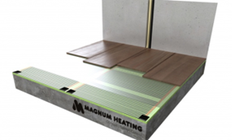

 |  |  |  |  |  |  |  | MRC 2
 |  |  |  |  | ET44
Materiale incalzire electrica prin pardoseala

Nr. | Cod | Descriere | UM | Cant. | Pret unitar | Pret total
Crt. |  |  |  |  | [EUR fara TVA] | [EUR fara TVA]
Film carbon incalzire pardoseala montaj parchet 120W/m², (60 cm latime), S = |  |  |  |  | 0 |  | 0
 | 360120 | Rola MAGNUM Foil 120 W/m² - 60cm latime [mp/rola] | mp | 0 | 15.00 | 0.00 | 0
Film carbon incalzire pardoseala montaj parchet 140W/m²,(100 cm latime), S = |  |  |  |  | 0 | [mp] | 0
 | 360140 | Rola MAGNUM Foil 140 W/m² - 100 cm latime [mp/rola] | mp | 0 | 15.00 | 0.00 | 0
 | 720815 | Set conexiune folie MAGNUM pentru 10 m² folie de 60cm/100cm | set | 0 | 32.00 | 0.00 | 0
 | 720810 | Dispozitiv de sertizare pentru MAGNUM Foil - optional | buc. | 0 | 16.00 | 0.00 | 0
...
Producator Magnum Heating Olanda: http://www.magnumheating.com/
Garantie:10 ani cablu, 2 ani automatizare.
Valabilitate oferta: 3 luni
Livrare din stoc.

 | SC Magnum Heating SRL

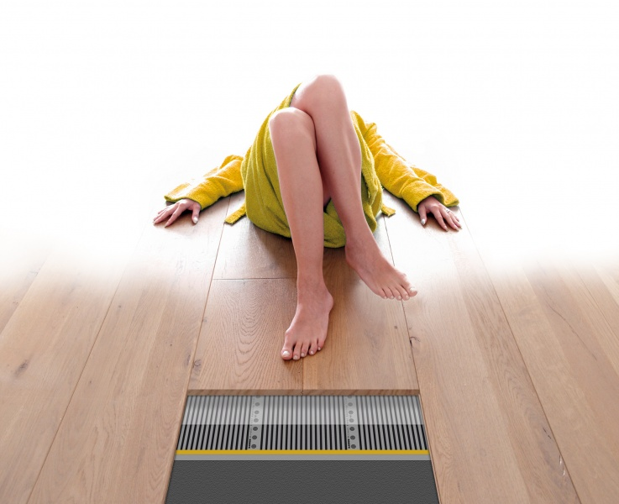
 | www.magnumheating.ro |  |  |  |  |  |  |  | FILM - PARCHET
 |  |  |  |  |  |  |  |  | Denumire incapere
 |  |  |  |  |  |  |  |  | living
 |  |  |  |  |  |  |  |  | dining
 |  |  |  |  |  |  |  |  | liv.+dining
 |  |  |  |  |  |  |  |  | bucatarie
 |  |  |  |  |  |  |  |  | living
 |  |  |  |  |  |  |  |  | hol
 |  |  |  |  |  |  |  | parter | vestibul
 |  |  |  |  |  |  |  | 0 | terasa
 |  |  |  |  |  |  |  | [mp] | baie
 |  |  |  |  |  |  |  |  | birou
 |  |  |  |  |  |  |  |  | dormitor
 |  |  |  |  |  |  |  |  | dormitor
 |  |  |  |  |  |  |  |  | dormitor
...
 |  |  |  |  |  |  |  |  | hol
 |  |  |  |  |  |  |  |  | casa sc.
 |  |  |  |  |  |  |  |  | hol+scara
 |  |  |  |  |  |  |  |  | dormitor
 |  |  |  |  |  |  |  | etaj | dormitor
 |  |  |  |  |  |  |  | 0 | dormitor
 |  |  |  |  |  |  |  | [mp] | dormitor
 |  |  |  |  |  |  |  |  | dormitor
 |  |  |  |  |  |  |  |  | baie
 |  |  |  |  |  |  |  |  | hol
 |  |  |  |  |  |  |  |  | dormitor
...

HEATBOARD E
 |  | Furnizor: MAGNUM HEATING SRL Reg. com: J40/8589/2014 CIF: RO33404978 Adresa: Intr. Invingatorilor nr. 27A, Bucuresti, Jud. sector 3 IBAN : RO56INGB0000999915150915 Banca: ING BANK NV Capital social: 210
Oferta nr. 802 / 01.04.2026

Catre:
In atentia:
Telefon:
Email:
Localitate:

Buna ziua, |  |  |  |  |  | Suprafata totala [m²]
Va multumim pentru cererea de oferta si va prezentam mai jos propunerea noastra pentru sistemul de incalzire prin pardoseala Magnum Heating - Olanda. |  |  |  |  |  | 37.00
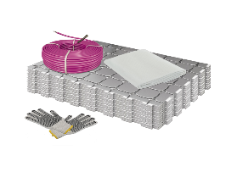
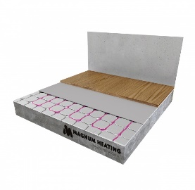
 |  |  |  |  |  |  |  | Remote control 2
 |  |  |  |  | ET44
Materiale incalzire electrica prin pardoseala
Nr. | Cod | Descriere | UM | Cant. | Pret unitar | Pret total
Crt. |  |  |  |  | [EUR fara TVA] | [EUR fara TVA]
Sistem uscat Heatboard electric 12mm (izolatie polistiren cu aluminiu)pentru cablu10 W/ml |  |  |  |  |  |  | 8
 | 430010 | Izolatie polistiren cu aluminiu 12 mm / 11 placi 78x58 cm - 5 mp / pachet | buc. | 8 | 151.00 | 1208.00 | 8
 | 430030 | Magnum DuoBoard 1200x600 , 3 mm , 2,8 mp | buc. | 14 | 85.00 | 1190.00 | 14
Cablu HeatBoard incalzire pardoseala - 10 W/ml |  |  |  |  |  |  | 0
 | 131030 | Cablu incalzire in pardoseala 10 W / ml , 300 W , 30 ml / 3.4 mp | buc. | 0 | 62.00 | 0.00 | 0
 | 131050 | Cablu incalzire in pardoseala 10 W / ml , 500 W , 50 ml / 5.6 mp | buc. | 0 | 92.00 | 0.00 | 0
 | 131080 | Cablu incalzire in pardoseala 10 W / ml , 800 W , 80 ml / 8.9 mp | buc. | 0 | 147.00 | 0.00 | 0
...

PANOURI RAD.
 |  | Furnizor: MAGNUM HEATING SRL Reg. com: J40/8589/2014 CIF: RO33404978 Adresa: Intr. Invingatorilor nr. 27A, Bucuresti, Jud. sector 3 IBAN : RO56INGB0000999915150915 Banca: ING BANK NV Capital social: 210
Oferta nr. 802 / 01.04.2026

Catre:
In atentia: D-lui Danciu
Telefon:
Email:
Localitate:

Buna ziua, |  |  |  |  |  | Suprafata totala (m²)
Va multumim pentru cererea de oferta si va prezentam mai jos propunerea noastra pentru reperele sistemului de incalzire prin panouri radiante Magnum Heating - Olanda. |  |  |  |  |  | 0.00
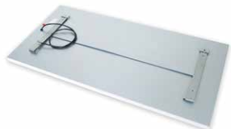
 |  |  |  |  |  |  |  | MRC 2 | C16
 |  |  |  |  | F32
Materiale incalzire electrica prin pardoseala
Nr. | Cod | Descriere | UM | Cant. | Pret unitar | Pret total
Crt. |  |  |  |  | [EUR fara TVA] | [EUR fara TVA]
Panouri Radiante Infrarosu |  |  |  |  |  |  | 0
 | 600331 | Panou Radiant infrarosu 59 x 59 x 4 cm, 300 W | buc. | 0 | 141.00 | 0.00 | 0
 | 600661 | Panou Radiant infrarosu 119 x 59 x 4 cm, 600 W | buc. | 0 | 211.00 | 0.00 | 0
Panouri Radiante Infrarosu Premium |  |  |  |  |  |  | 0
 | 610331 | Panou Radiant infrarosu 59.2 x 59.2 x 4 cm, 300 W | buc. |  |  | 0.00 | 0
 | 610751 | Panou Radiant infrarosu 119.2 x 59.2 x 4 cm, 600 W | buc. |  |  | 0.00 | 0
Termostate pentru incalzirea electrica prin pardoseala |  |  |  |  |  |  | 0
...

